상품제안서
풀컬러 마스크스트랩 똑딱이형 | 상품코드: F18261

 |  |  |  |  |  |  | 02-412-0044 | www.easy1.co.kr
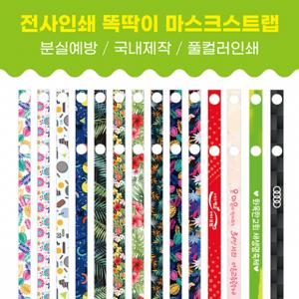

【상세/제작정보】 | 500개부터 명함양면인쇄 가능 개당 + 40원 추가

【인쇄/포장옵션】 | 풀칼라 / OPP(비닐)

【공급단가】 | 수량 | 300~ | 1,000~ | 3,000~ | 5,000~ | 10,000~
*VAT별도 | 단가 | 1,250원 | 1,280원 | 1,230원 | 1,180원 | 1,150원

【상품 URL】 | https://dev.easy1.co.kr:443/src/goods_detail.php?gdno=18261

